Übersicht
www.ethz.ch/beratung-coaching
ETH Lernplanungsunterlagen zur Prüfungsvorbereitung - Sommersession (SS)

Dieses Excel Workbook beinhaltet sechs Worksheets.
Folgen Sie der Anleitung.
Passen Sie die Anzahl Fächer an Ihre Situation an, löschen Sie bei Bedarf überzählige Spalten und Zeilen in den Worksheets.

Die Blätter 1-4; 6 beinhalten Zellbezüge.
Worksheet Name | Inhalt | Druckformat
1 ETH Statusliste | Übersicht über Fächer, Ziele und Lernzeit | A4, Querformat
2 ETH Lernplan (Lernphase) | Plan für die Lernphase inkl. Puffer und Repetitionszeit | A3, Querformat
3 ETH Lernplan (Prüfungsphase) | Plan für die Prüfungsphase | A4, Hochformat
Das Blatt 5 kann entsprechend dem Bedarf vervielfacht werden.
4 ETH Fachliste | Stoffübersicht und Prüfungsdetails | A4, Hochformat
5 ETH Wochenplan | Wochenplan | A4, Querformat
6 ETH Evaluation Lernen | Erfolgskontrolle und Ausblick | A4, Hochformat

Anleitung
ETH Lernplanungsunterlagen - Anleitung

Schritt 1 | Schritt 3 | Schritt 6 | Schritt 8
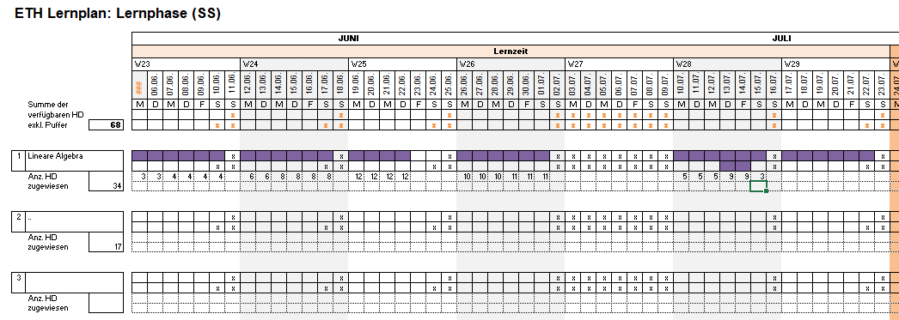
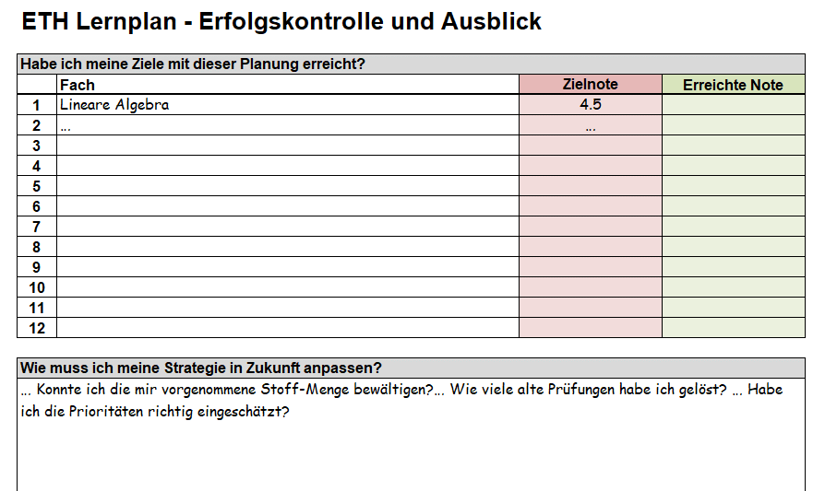

Schritt 1
Beginnen Sie in Blatt 1.
(1) Definieren Sie pro Fach ein realistisches Ziel und Zielnote, (2) schätzen Sie Ihren aktuellen Lernstatus (Status quo) bezogen auf dieses Ziel ab, (3) tragen Sie das Notengewicht (NG) ein und (4) machen eine Schätzung, wieviel Prozent Ihrer Lernzeit für die Erreichung dieses Ziels notwendig ist.
Kriterien für die Gewichtung der Lernzeit:
- Ziele
- Lernstand
- NG
- Bonuspunkte oder Midterm-Vornoten
- Anderes...
Die Fachnamen werden übertragen in Blatt 2, 3, 4, 6.
Machen Sie weiter mit Blatt 2.
Schritt 3
Passen Sie die persönliche Gewichtung wenn nötig an.
Die Summe der verfügbaren Halbtage pro Fach (Spalte H) wird aufgrund Ihrer Gewichtung automatisch berechnet.
Machen Sie weiter mit Blatt 2.

Schritt 6
Verteilen Sie die Themen von Blatt 4 (Fachliste) gemäss Priorität auf die designierten Zeitblöcke.
Machen Sie weiter mit Blatt 5.

 | Schritt 4 | Schritt 7
Schritt 8:
Vergleichen Sie Ihre Noten mit den Zielnoten.
Schreiben Sie auf, was Sie für die nächste Lernphase mitnehmen wollen.
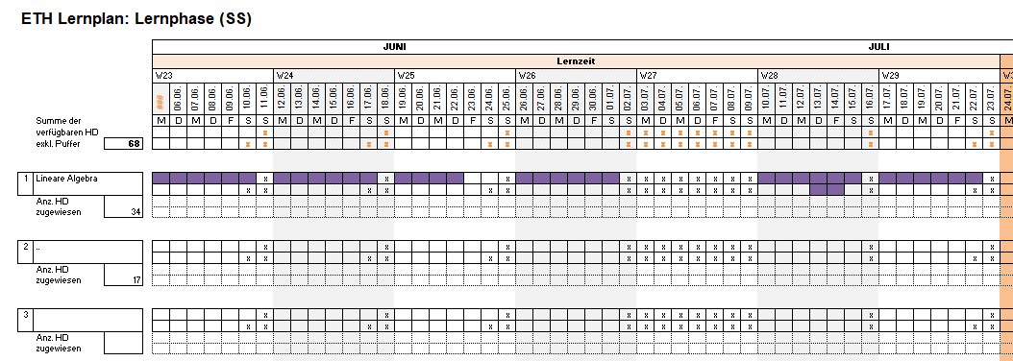
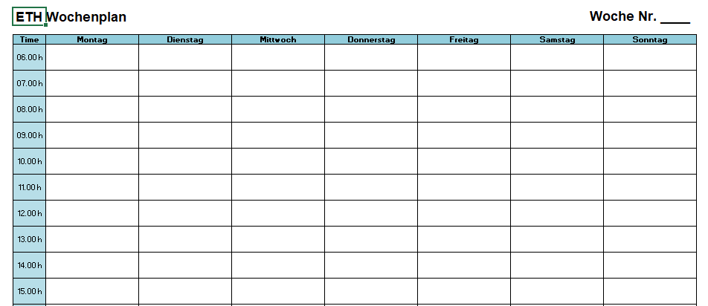

Schritt 2
Schritt 2 (2.1- 2.3)
Ermitteln Sie die max. Anzahl verfügbarer Halbtage (HD):
- Blatt 2 Lernphase (Lernzeit ohne Puffer und ohne Repetitionszeit)
- Blatt 3 Prüfungsphase

Schritt 4
Wann lernen Sie was? Verteilen Sie die verfügbaren Halbtage pro Fach innerhalb der Lernzeit.
Machen Sie weiter mit Blatt 4.
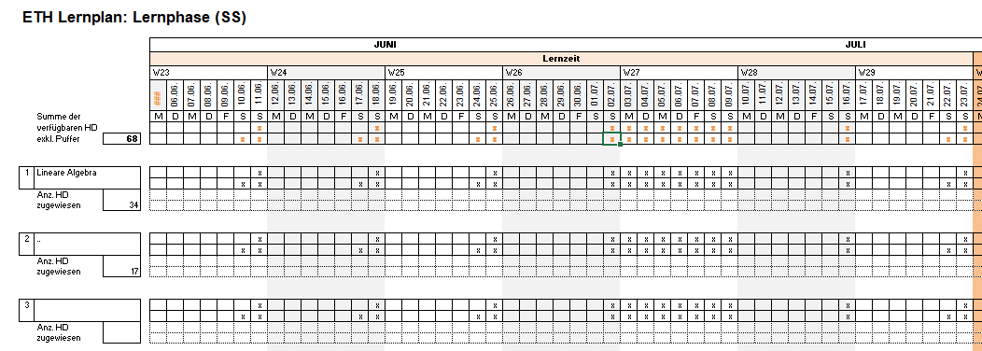
Schritt 7
Jetzt beginnen Sie mit Lernen!
Planen Sie jede Woche vorab. Teilen Sie sich die Wochenziele auf Ihre Arbeitsstunden auf.
- Wann sind Ihre 1.5-2 Freitage?
- Wann teilen Sie 1/2 Tag Puffer ein?
- Wann innerhalb des Tages machen Sie Pause?
- Wann schlafen Sie?
Kopieren Sie diese Tabelle sooft wie benötigt.

 | Schritt 5
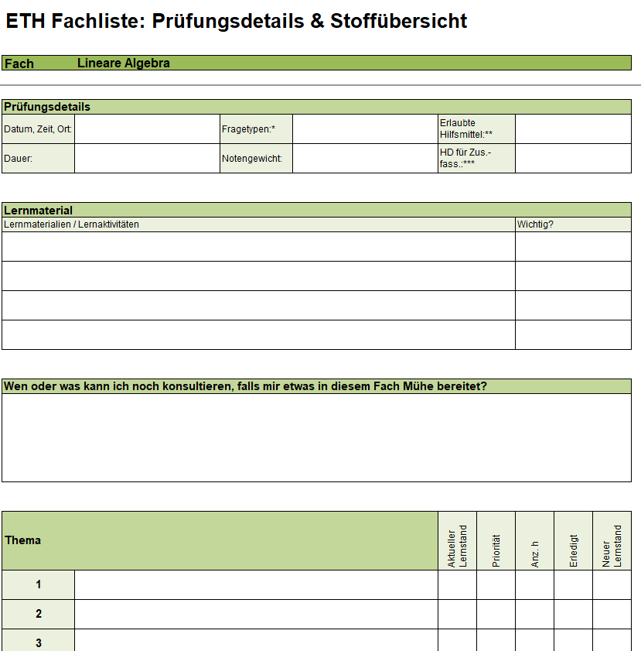

Schritt 2.1
Tragen Sie das Datum von Montag, Kalenderwoche 23, ein.
Schritt 2.2
Streichen Sie Nicht-Lern-Tage ab (z.B. Ferien, 2 lernfreie Tage pro Woche, anderes). Das ergibt die effektiv verfügbare Lernzeit in Form von Halbtagen.
Die Nicht-Lern-Tage werden automatisch in jede Fach-Zeile übertragen.
Der Wert (D10) wird in Blatt 1 (J19) übertragen.
Machen Sie weiter mit Blatt 3.

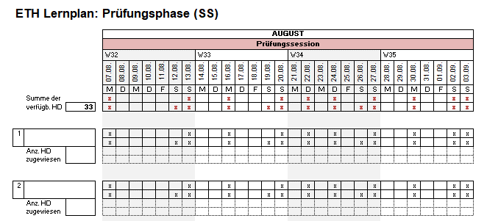

Schritt 5
Erstellen Sie für jedes Fach einen Überblick.
Machen Sie weiter mit Blatt 2.

Schritt 2.3
Tragen Sie die Prüfungen ein und streichen Sie Nicht-Lern-Tage ab (z.B. 2 lernfreie Tage pro Woche, anderes). Das ergibt die in der Prüfungsphase effektiv verfügbare Zeit für Repetition in Form von Halbtagen.
Machen Sie weiter mit Blatt 1.

3 ETH Lernplan (Prüfungsphase)
ETH Lernplan: Prüfungsphase (SS)

 |  |  | AUGUST
 |  |  | Prüfungssession
 |  |  | W32 |  |  |  |  |  |  | W33 |  |  |  |  |  |  | W34 |  |  |  |  |  |  | W35
 |  |  | 2023-08-07 | 2023-08-08 | 2023-08-09 | 2023-08-10 | 2023-08-11 | 2023-08-12 | 2023-08-13 | 2023-08-14 | 2023-08-15 | 2023-08-16 | 2023-08-17 | 2023-08-18 | 2023-08-19 | 2023-08-20 | 2023-08-21 | 2023-08-22 | 2023-08-23 | 2023-08-24 | 2023-08-25 | 2023-08-26 | 2023-08-27 | 2023-08-28 | 2023-08-29 | 2023-08-30 | 2023-08-31 | 2023-09-01 | 2023-09-02 | 2023-09-03
 |  |  | M | D | M | D | F | S | S | M | D | M | D | F | S | S | M | D | M | D | F | S | S | M | D | M | D | F | S | S
 | Summe der
 | verfügb. HD | 56


1

 | Anz. HD
 | zugewiesen

2

 | Anz. HD
 | zugewiesen

3

 | Anz. HD
 | zugewiesen

4

 | Anz. HD
 | zugewiesen

5

 | Anz. HD
 | zugewiesen

6

 | Anz. HD
 | zugewiesen

7

 | Anz. HD
 | zugewiesen

8

 | Anz. HD
 | zugewiesen

9

 | Anz. HD
 | zugewiesen

10

 | Anz. HD
 | zugewiesen

11

 | Anz. HD
 | zugewiesen

12

 | Anz. HD
 | zugewiesen

